Anleitung
Das Datentelegramm zur Steuerung der DCF - Funkuhr wird über den Langwellensender in Mainfingen auf der Frequenz 77,5 kHz ausgestrahlt. Jede Sekunde wird ein Bit gesendet. Das Telegramm besteht aus Bits von 100 und 200 Millisekunden Länge. Die 100 Millisekundenbits entsprechen den Wert 0, die 200 Millisekundenbits entsprechen den Wert 1. Das 59. Bit fehlt und wird von der Uhrsteuerung selbst erzeugt. Zum Ende des 59. Bits wird das seriell eingelesene Datentelegramm parallel ausgelesen und der Uhr übergeben, die Funkuhr ist somit mit der Zeit der Atomuhr der PTB in Braunschweig synchronisiert. Bei Uhren, die nur Stunden und Minuten anzeigen, z. B. Nebenuhren, wird das minütliche Weiterstellen durch einen Polwendeimpuls erreicht. Das Synchronisieren der Uhr wird nur durchgeführt, wenn ein Datentelegramm komplett und ohne Fehler eingelesen wird. Im Falle einer Störung übernimmt ein uhrinterner Quarzgeber das Stellen der Uhr. All dieses ist natürlich nur eine simple Erklärung, soll aber für das Verstehen der Signalübertragung ausreichen. | Die Erstellung des Datentelegramms geschieht in der Eingabezeile, die hellgrün hinterlegt ist. Nur in dieser Eingabezeile und in der unteren Tabelle können Eintragungen vorgenommen werden. Die Funktionen sind in den drei Bit-Wert-Funktion Tabellen genau beschrieben. Die Werte von Stunden, Minuten, Tagen etc. werden durch das Binäre Zahlensystem ermittelt. Die Zusammensetzung ist aus der Tabelle ersichtlich. Um Übertragungsfehler zu vermeiden, sind jeweils für Minuten, Stunden, und das Datum getrennte Prüfbits vorhanden. Hierbei handelt es sich um eine sogenannte gerade Parität, d..h. wenn die Anzahl der erforderlichen Einerbits zur Erstellung der Zahlenwerte ungerade ist, z. B. drei, muss noch ein Einerprüfbit eingetragen werden, damit die Anzahl gerade ist. Die linke Tabelle stellt das Ergebnis des Datentele- gramms dar und zeigt auch Eingabefehler an. Das hier links gezeigte Bild zeigt die Antennenanlage des Senders, die mittlere Abbildung zeigt noch einmal die Abwicklung des Datentelegramms. Auf dem rechten Bild ist die Reichweite des DCF - Signals zu erkennen.
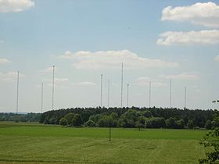
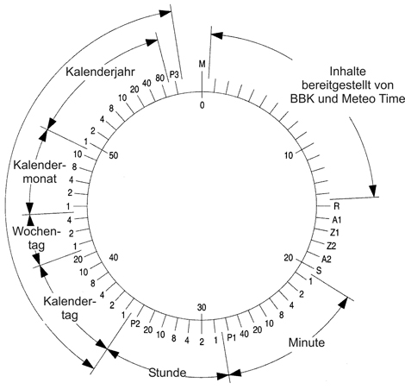
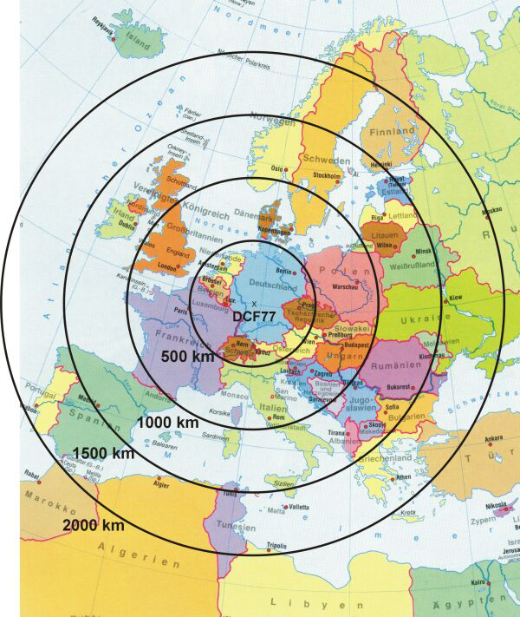
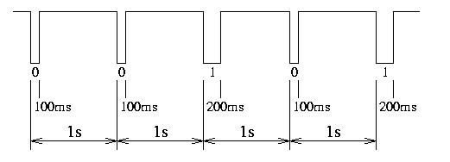

An der oberen Abbildung sind beide Signalformen zu erkennen. Das Signal beginnt sofort zu Beginn der neuen Sekunde. Der 100 ms Impuls wird als Bit mit der Wertung 0 und der 200 ms Impuls mit der Wertung 1 behandelt.

Nun zum Schluss noch etwas über das binäre Zahlensystem. Ein Computer kann mit der Eingabe einer Zahl z. B. 12 nichts anfangen. Diese Zahl 12 befindet sich im dezimalen Zahlensystem. Daher muss die dezimale 12 umgeformt werden in das binäre Zahlensystem die der Computer versteht und verarbeiten kann. In unserem Datentelegramm sind bereits die Zahlen im binären System vorhanden.. Eine 1 besagt, dass dieses Bit Srom enthält, eine 0 besagt stromlos. Alle Bits sind über elektrische Leitungen mit den entsprechenden Bauteilen des Computers oder in unserem Fall der Funkuhr verbunden und übertragen so den Wert 12. | Bei der Umwandlung wird die Zahl zerlegt in mehrere Bits, oder Speicherzellen. Sehen wir uns die Bits 42 - 44 für den Wochentag einmal genauer an. Für die sieben Wochentage sind drei Bits erforderlich. Bit 42 steht für die Zahl 1. Bit 43 für die Zahl 2 und Bit 44 für die Zahl 4. Jedes nachfolgende Bit würde sich vom Zahlenwert verdoppeln. Würde nun der Wochentag Montag = 1 aktiviert, bekäme nur das Bit 42 eine 1. Würde dagegen der Wochentag Mittwoch = 3 aktiviert, bekämen die Bits 42 und 43 eine 1, denn 1 +2 = 3. Diese Schreibweise wird bei allen anderen Werten im Datentelegramm genauso eingesetzt.

